界面控件说明
1. | 界面示意和按钮说明

 | 1.1 界面区域划分
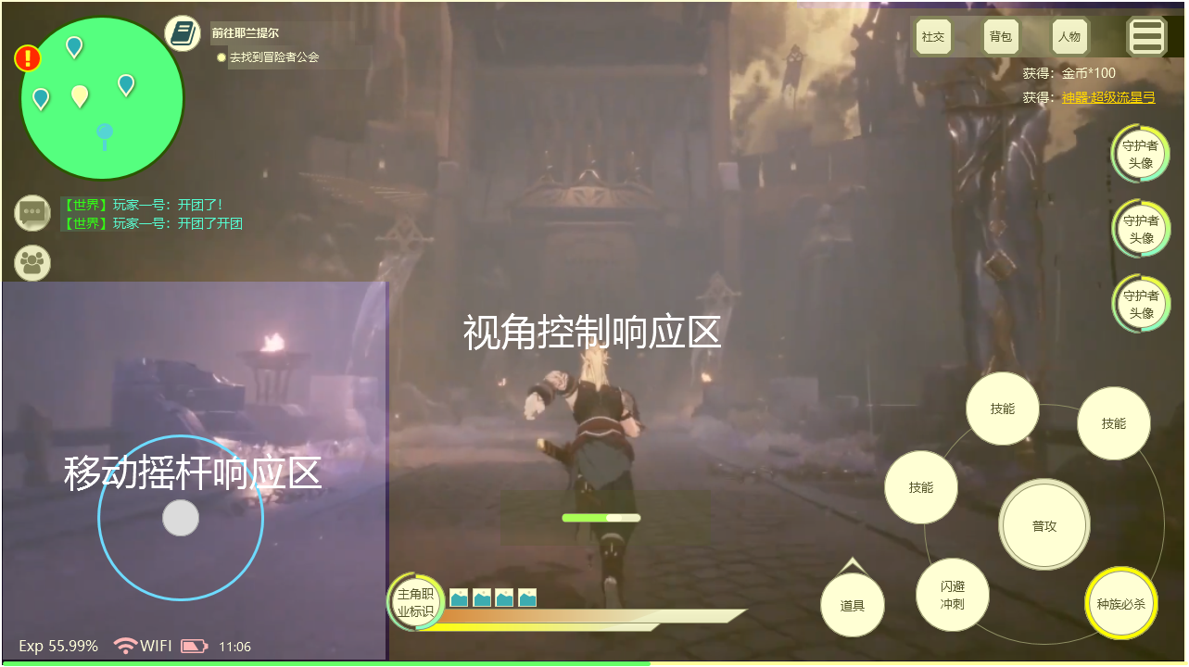

 |  | 1.1.1 | 移动摇杆响应区
 |  |  |  | 在响应区触碰任意区域则可唤醒虚拟摇杆，之后可进行摇杆操作
 |  | 1.1.2 | 视角控制响应区
 |  |  |  | 在视角控制响应区中的空白区域 可进行基本的视角操作
 | 1.2 功能按钮说明
 |  | 1.2.1 | 虚拟摇杆
 |  |  |  | 虚拟摇杆采用移动摇杆的方式，只要在响应区触碰则以触碰点为中心出现虚拟摇杆，用于控制角色的移动方式和朝向
 |  |  |  | 操作方式
 |  |  |  |  | 滑动虚拟摇杆，实现角色的移动操作
 |  | 1.2.2 | 视角控制
 |  |  |  | 游戏中实际展示的画面，可进行角度的调整，包括视角的高低、远近、朝向
 |  |  |  | 操作方式
 |  |  |  |  | 通过不同的手势操作来调整不同的视角效果
 |  |  |  |  | 向左滑动，摄像机向左转动
 |  |  |  |  | 向右滑动，摄像机向右转动
 |  |  |  |  | 向下滑动，拉低视角
 |  |  |  |  | 向上滑动，拉高视角
 |  |  |  |  | 两指外扩按照一定速率拉近
 |  |  |  |  | 两指收拢则按照一定速率拉远
 |  |  |  |  | 双击修正视角-摄像机朝向修正为主角面朝方向（只修正朝向角度）
 | 1.2.3 | 攻击和其他按钮
 |  |  | 守护者-必杀技
 |  |  |  | 点击 | 释放守护者必杀技能
 |  |  | 主角技能
 |  |  |  | 点击 | 释放主动技能
 |  |  | 主角普攻
 |  |  |  | 点击\长按 | 施展普通攻击\普通蓄力攻击\吟唱
 |  |  | 闪避\冲刺
 |  |  |  | 点击 | 点击使用闪避
 |  |  |  | 长按 | 使用闪避并进入冲刺状态
 |  |  | 道具
 |  |  |  | 点击 | 使用道具
 |  |  | 主角必杀
 |  |  |  | 点击 | 释放种族大招

移动
2.1 角色的移动
 | 2.1.1 概述
 |  | 移动为通过控制虚拟摇杆或使用闪避等方式使游戏内角色进行空间上的位移
 |  |  | 在游戏内存在多种的移动方式，根据操作方式、地形等可演化出多种移动方式

 | 角色移动状态和状态切换
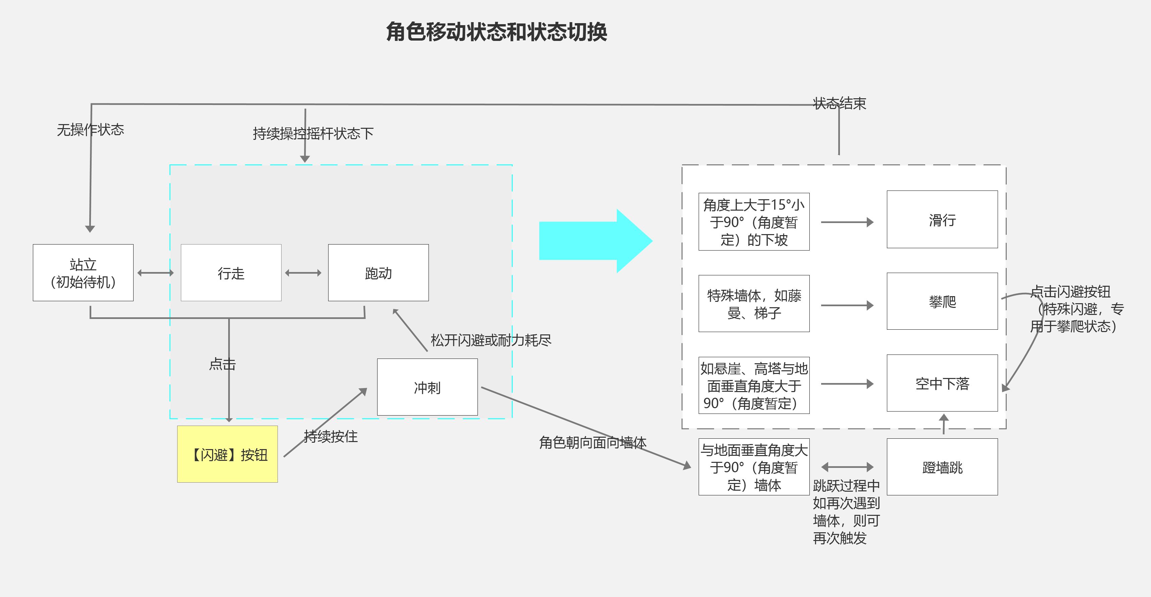

 |  | 在游戏内各种移动方式的状态切换及通过【攻击】【闪避】按钮操作衍生的攻击类型

 | 2.1.1 移动状态
 |  |  | 玩家的移动状态大致分为2个类型，常规移动和特殊移动
 |  |  | 两者区别在于常规移动只要使用虚拟摇杆和界面按钮即可进行，而特殊移动需要一些特殊条件，如地形、空中状态等
 |  |  | 本版本游戏内存在的移动状态如下
 |  |  |  | 常规移动
 |  |  |  |  | 行走
 |  |  |  |  | 奔跑
 |  |  |  |  | 冲刺
 |  |  |  | 特殊移动
 |  |  |  |  | 滑动
 |  |  |  |  | 空中下落

 | 2.1.2 | 常规移动状态说明
 |  |  | 站立状态
 |  |  |  | 站立状态为角色的初始待机状态，表现为站立在原地
 |  |  |  |  | 站立姿势根据是否持有武器状态分为2种
 |  |  |  |  | 1、 | 持武器站立姿态
 |  |  |  |  | 2、 | 空手站立姿态
 |  |  |  |  |  | 不同的武器具有不同的站立姿势
 |  |  |  | 持武器站立姿态下，如在一定时间内无移动或战斗操作行为，则切换为空手站立姿势

 |  |  |  | 站立状态下可执行的行为
 |  |  |  |  |  | 使用闪避
 |  |  |  |  |  |  | 点击【闪避】按钮进行闪避
 |  |  |  |  |  | 使用普通攻击
 |  |  |  |  |  |  | 点击【普攻】按钮发出攻击
 |  |  |  |  |  | 释放技能
 |  |  |  |  |  |  | 点击【技能】按钮释放技能
 |  |  |  |  |  | 使用道具
 |  |  |  |  |  |  | 点击【道具】使用对应道具
 |  |  |  |  |  | 释放种族大招
 |  |  |  |  |  |  | 点击【种族必杀】释放技能
 |  |  |  |  |  | 进行行走
 |  |  |  |  |  |  | 轻滑摇杆进入行走状态
 |  |  |  |  |  | 进行奔跑
 |  |  |  |  |  |  | 深滑摇杆进入奔跑状态
 |  |  |  |  |  | 进行冲刺
 |  |  |  |  |  |  | 按住【闪避】并滑动摇杆进入冲刺状态
 |  |  |  |  |  | 界面操作等（如聊天、打开界面、NPC交互等）

 |  |  |  | 站立状态需要的相关配置说明
 |  |  |  |  | 配置名称 |  | 字段名称 |  | 配置项说明 |  |  | 数值区间
 |  |  |  |  | 站姿切换时间 |  | Stand_Change |  | 用以定义由手持武器状态切换为空手状态的时间 |  |  | 时间单位：秒 数值区间：1~9秒

 |  |  | 行走\奔跑\冲刺
 |  |  |  | 玩家基础的移动方式，通过不同的动画表现，实现角色在场景内的位移

 |  |  |  | 操作方式：
 |  |  |  |  | 行走和奔跑都通过虚拟摇杆控制，根据滑动摇杆的方式，实现角色的行走和奔跑
 |  |  |  |  | 如下图
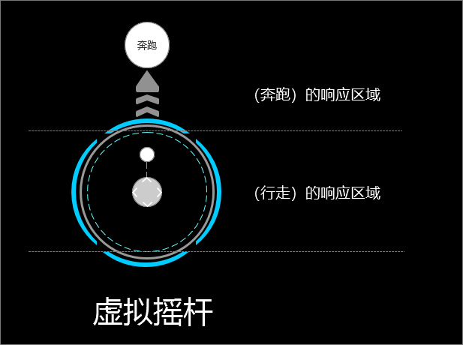
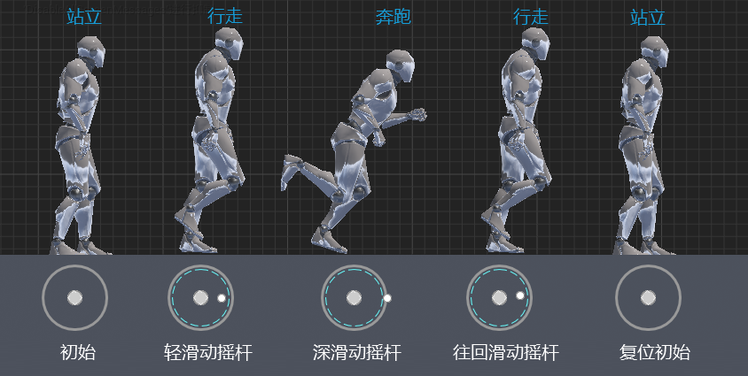

 |  |  |  |  |  |  |  |  | 《明日之后》

 |  |  |  |  | 滑动摇杆至【行走】的响应区域，则玩家进入【行走】状态
 |  |  |  |  | 滑动摇杆至【行走】圈外，则进入【奔跑】状态
 |  |  |  |  |  | 两者状态可根据虚拟摇杆的滑动进行切换

 |  |  |  |  | 行走和奔跑的移动速度上届时根据角色的动画决定
 |  |  |  |  | 不同的职业有着不同的动画
 |  |  |  | 行走\奔跑\冲刺状态下虚拟摇杆操作方向示意
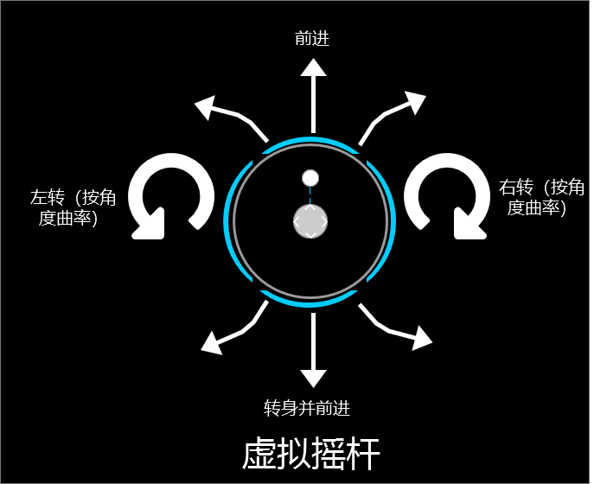
 |  |  |  |  | 在进入移动状态时，持续操作摇杆时对应的方向

 |  |  |  | 行走\奔跑状态下可执行的行为
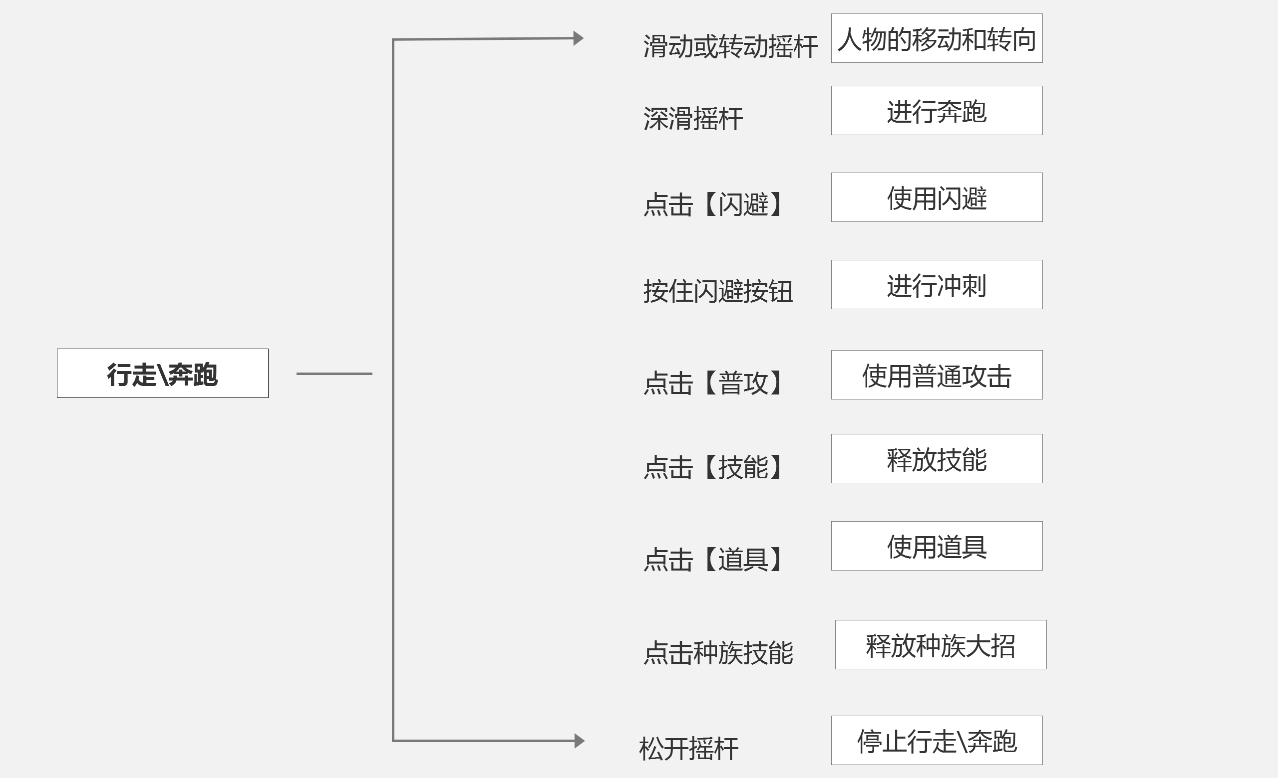
 |  |  |  |  |  | 根据滑动摇杆的方向进行行走或奔跑
 |  |  |  |  |  | 移动转向
 |  |  |  |  |  |  | 在奔跑过程中，根据摇杆滑动的方向角度进行一定曲率的朝向转动
 |  |  |  |  | 使用闪避
 |  |  |  |  |  | 点击【闪避】按钮进行闪避，根据滑动摇杆的方向进行向前闪避，闪避后继续保持行走\奔跑状态
 |  |  |  |  | 进行冲刺
 |  |  |  |  |  | 按住【闪避】并滑动摇杆进入冲刺状态
 |  |  |  |  | 使用普通攻击
 |  |  |  |  |  | 点击或长按【普攻】按钮释放普攻
 |  |  |  |  | 释放技能
 |  |  |  |  |  | 点击【技能】按钮则释放技能
 |  |  |  |  | 使用道具
 |  |  |  |  |  | 点击【道具】则使用各类道具
 |  |  |  |  |  |  | 道具类型上有需要停止使用和不需要停止移动即可使用的道具，设计到道具时会有详细说明
 |  |  |  |  | 释放种族大招
 |  |  |  |  |  | 点击【种族必杀】则释放必杀
 |  |  |  |  | 中止行走\奔跑
 |  |  |  |  |  | 松开虚拟摇杆停止行走\奔跑状态，回复到初始待机状态

 |  |  | 冲刺
 |  |  |  | 移动速度极快的位移方式，速度上根据奔跑速度为参照
 |  |  |  |  | 冲刺可大幅提升移动速度，但在冲刺状态下需要消耗耐力值，当耐力值为0时，则转入奔跑状态
 |  |  |  |  | 注：耐力值为限制玩家进行闪避、冲刺、攀爬所需要消耗的数值，通过人物等级提升上限数值
 |  |  |  | 操作方式：
 |  |  |  |  | 玩家在滑动虚拟摇杆前提下，同时持续按住【闪避】按钮则进入冲刺状态
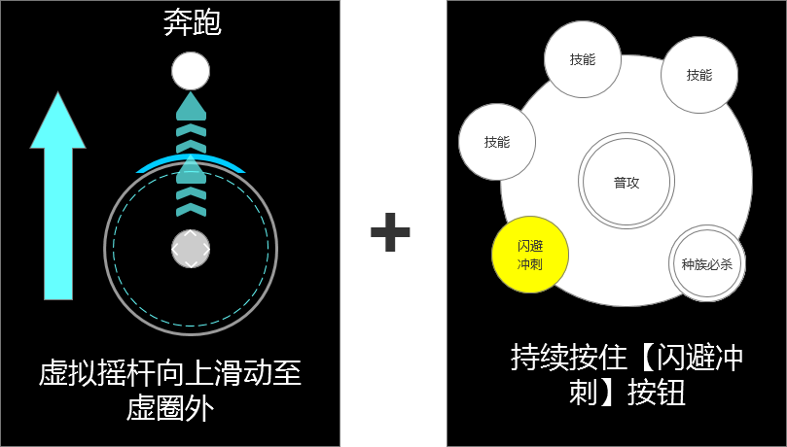
 |  |  |  |  |  |  |  |  |  |  |  | 冲刺状态下，角色将向摇杆指向的方向进行持续移动
 |  |  |  |  |  |  |  |  |  |  |  |  | 方向规则遵循虚拟摇杆的转向规则

 |  |  |  | 冲刺状态下可执行的行为
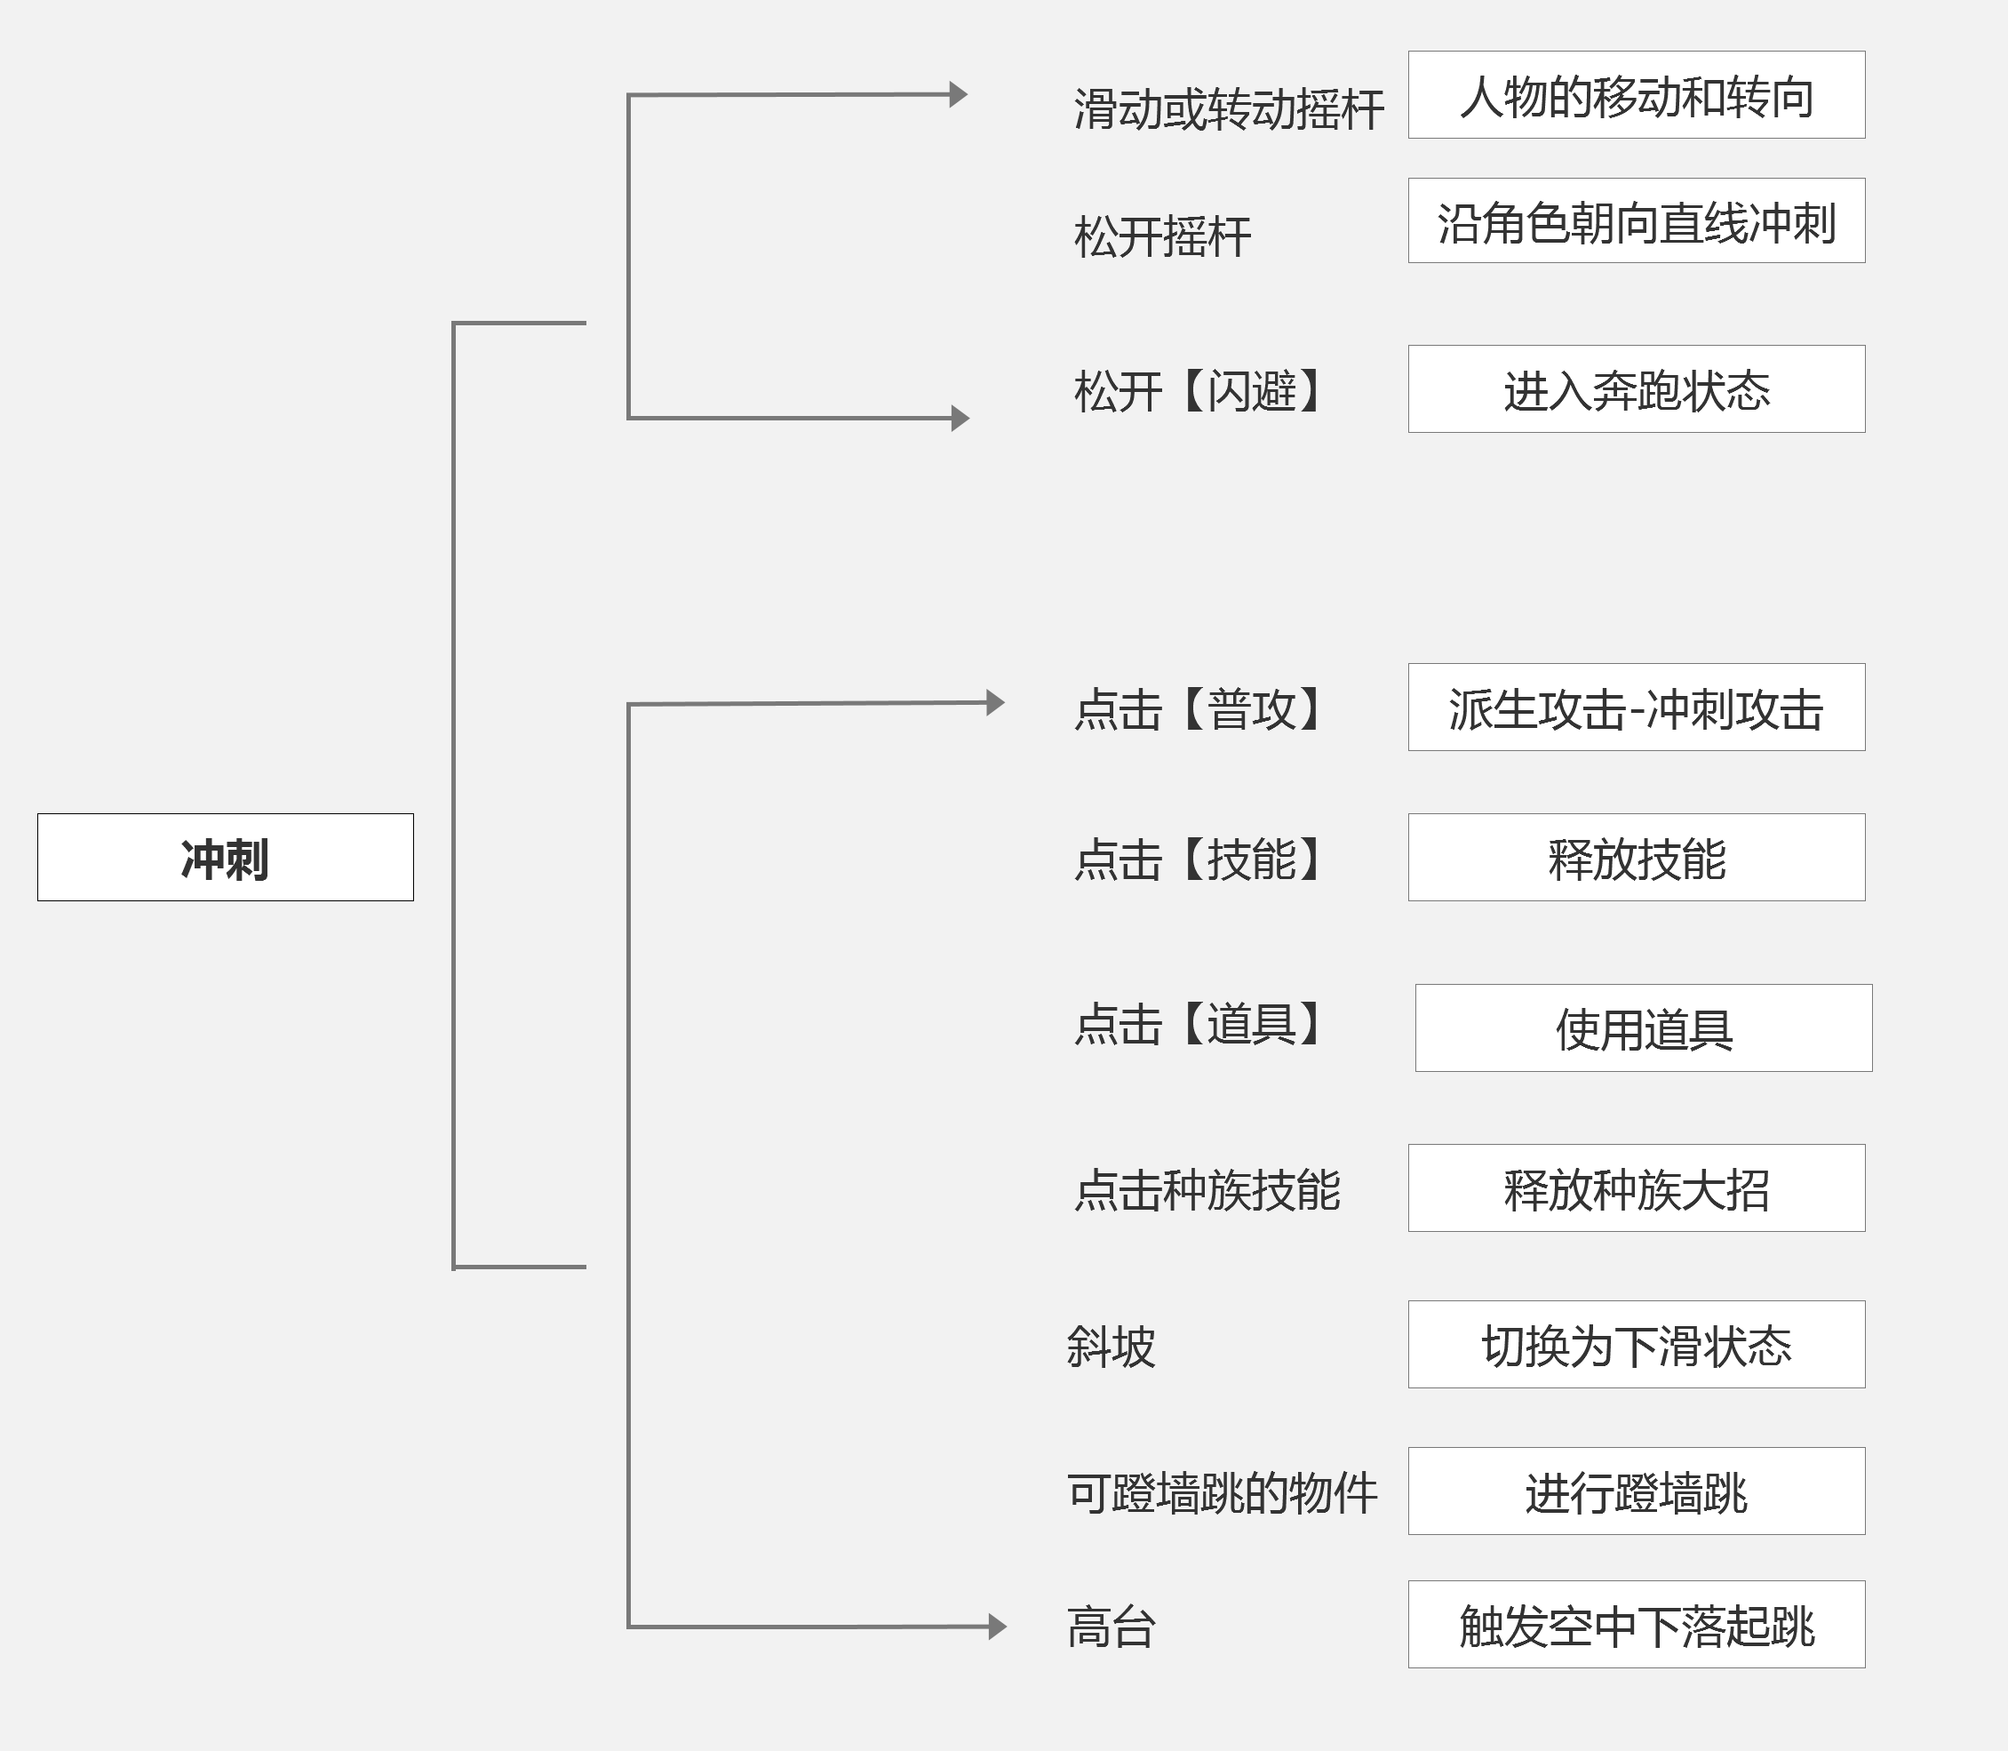

 |  |  |  | 行走\跑步\冲刺状态需要的相关配置说明
 |  |  |  | 配置名称 |  | 字段名称 |  | 配置项说明 |  |  | 数值区间
 |  |  |  | 激活冲刺最低耐力值要求 |  | Cost_Endurance_Run |  | 激活冲刺状态所需要的最低耐力值的数值 |  |  | 耐力值点数 数值区间：1~999

 |  |  |  | 冲刺耐力消耗/秒 |  | Cost_Endurance_Run_Time |  | 保持冲刺状态每秒消耗的耐力数值 |  |  | 耐力点数值/每秒 数值区间：1~99

 | 2.1.2 | 特殊移动状态说明
 |  |  | 滑行
 |  |  |  | 当角色移动至带有一定角度的下坡时，继续移动则可触发滑行效果
 |  |  |  |  | 滑行状态下，角色移动速度大幅增加，速度根据下坡时坡度的大小决定

 |  |  |  | 触发方式：
 |  |  |  |  | 当角色处于移动（行走、奔跑、冲刺）中，当角色朝向与斜坡的切角>20°,<75°时，则可触发滑行效果
 |  |  |  |  | 如图所示

 |  |  |  | 滑行状态下虚拟摇杆操作示意
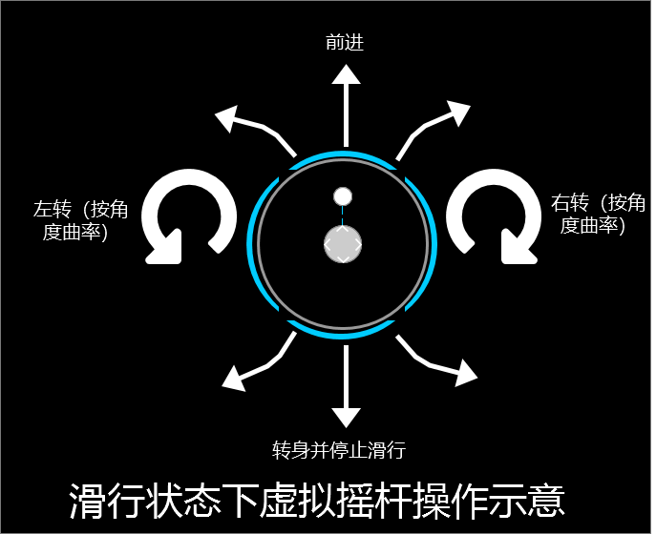
 |  |  |  |  |  |  |  |  |  | 滑行状态下，可通过向上、左、右方向滑动虚拟摇杆进行操作
 |  |  |  |  |  |  |  |  |  |  | 当进行反向滑动摇杆时，则中止滑行进行人物转向

 |  |  |  | 滑行速度
 |  |  |  |  | 根据触发滑行状态时玩家的移动状态（行走、奔跑、冲刺、闪避）和角色朝向与坡度夹角差值，获得初始滑行速度和加速度、最大滑行速度，在短时间内达到最大速度，以该速度前进，之后根据坡度做+-法增加和递减移动速度（不能>最大速度）

 |  |  |  |  | 滑行相关参数
 |  |  |  |  |  | 滑行的初始速度
 |  |  |  |  |  |  | 初始速度为玩家触发滑行时的移动速度 |  |  |  |  |  |  |  | 1.角色冲刺触发滑行 触发滑行的坡度范围（>20°,<75°） 2.坡度对应最大移动速度（区间，每增加N°则最大移动速度+n） 3.摩擦力系数（用以调整在不同地形、坡度下的滑行速度改变值） 4.加速时间（指定时间内达到该坡度的滑行最大速度） 5.状态转换(动作混合时间），用以调整角色进入滑行动作和离开滑行动作时的时间值
 |  |  |  |  |  |  |  | 如玩家在行走状态触发的滑行则初始速度=行走速度；冲刺状态触发则=冲刺速度
 |  |  |  |  |  | 滑行加速度
 |  |  |  |  |  |  | 滑行加速度为玩家触发滑行后，进行滑行的一个加速度，能够让滑行极快的进度一个加速状态
 |  |  |  |  |  |  | 该数值通过策划进行配置
 |  |  |  |  |  | 滑行速度递增值
 |  |  |  |  |  |  | 根据角色的滑行方向和坡度夹角值，对滑行的速度进行增加
 |  |  |  |  |  |  |  | 每增加1°则速度增加一定的数值
 |  |  |  |  |  |  |  | 滑行速度不可>最大滑行速度
 |  |  |  |  |  |  |  | 暂定为每增加1°，则速度增加0.2米/秒
 |  |  |  |  |  | 滑行速度衰减值
 |  |  |  |  |  |  |  | 根据角色的滑行方向和坡度夹角值，对滑行的速度进行减少
 |  |  |  |  |  |  |  | 每减少1°则速度减少一定的数值
 |  |  |  |  |  |  |  | 当滑行速度为0时则结束滑行状态
 |  |  |  |  |  |  |  | 暂定为每减1°，则速度递减 2米/秒
 |  |  |  |  |  | 滑行最大速度
 |  |  |  |  |  |  | 滑行最大速度根据角色朝向与斜坡角度的大小决定，用于限制玩家滑行的最大速度，保持滑行时的良好感受
 |  |  |  |  |  |  |  | 计算方式：初始速度+滑行速度递增值*角色朝向与斜坡角度的大小值
 |  |  |  |  |  |  |  |  | 即当角色在20°斜坡滑行时，假定玩家是以冲刺方式触发滑行，冲刺的速度为5米/秒，那么当前角色最大的滑行速度=11米/秒

 |  |  |  | 滑行状态下可执行的行为
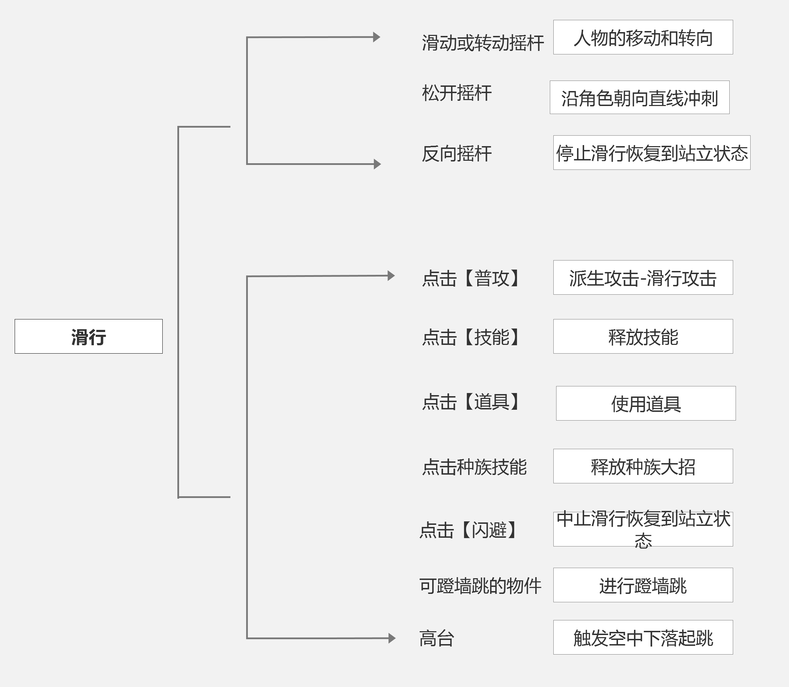

 |  |  |  | 滑行状态需要的相关配置说明
 |  |  |  | 配置名称 |  | 字段名称 |  | 配置项说明 |  |  | 数值区间
 |  |  |  | 触发滑行的最小角度 |  | Min_Trigger_Taxiing_Angle |  | 用于定义角色朝向和斜坡角度的最小可触发滑行角度 |  |  | 填写参数：角度值 暂定为 20°

 |  |  |  | 触发滑行的最大角度 |  | Max_Trigger_Taxiing_Angle |  | 用于定义角色朝向和斜坡角度的最大可触发滑行果角度 |  |  | 填写参数：角度值 暂定为 75°

 |  |  |  | 滑行加速度 |  | Max_Trigger_Taxiing_Angle |  | 用于定义角色开始滑行时获得的基础加速度值 |  |  | 填写参数 N米/秒 暂定为0.2米/秒

 |  |  |  | 滑行速度递增值 |  | Taxiing_Speed_Add |  | 根据角色的滑行方向和坡度夹角值，对滑行的速度进行增加 每增加1°则速度增加一定的数值 滑行速度不可>最大滑行速度 |  |  | 暂定为每增1°，则速度增加 0.2米/秒

 |  |  |  | 滑行速度衰减值 |  | Taxiing_Speed_Cut |  | 根据角色的滑行方向和坡度夹角值，对滑行的速度进行减少 每减少1°则速度减少一定的数值 当滑行速度为0时则结束滑行状态 |  |  | 暂定为每减1°，则速度递减 2米/秒

 |  |  | 空中下落
 |  |  |  |  | 玩家处于空中，无法控制移动和方向，并以一定速度从高处向地面垂直下落
 |  |  |  |  |  | 在下落过程中，玩家无法进行主动移动、闪避、释放技能，只能使用普攻
 |  |  |  |  |  |  | 注：有可能会开发在空中能够使用的技能，不能写死

 |  |  |  |  | 表现方式
 |  |  |  |  |  | 玩家受到通过移动、地形、受击等方式激活空中下落状态
 |  |  |  |  |  | 如图所示
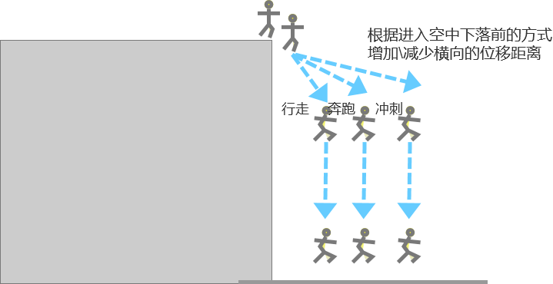

 |  |  |  |  | 空中下落速度计算
 |  |  |  |  |  | 在玩家触发空中下落状态时，系统将根据角色触发空中下落前的移动状态向前进行一段距离的位移
 |  |  |  |  |  |  | 位移距离=触发时的角色移动速度（暂定）*位移衰减时间

 |  |  |  |  | 空中下落状态需要的相关配置说明
 |  |  |  |  | 配置名称 |  | 字段名称 |  | 配置项说明 |  |  | 数值区间
 |  |  |  |  | 下落加速度 |  | AddSpeed_Down |  | 用于定义玩家在空中下落至地面上的下落加速度 |  |  | 暂定为0.98米/秒

 |  |  |  |  |  |  |  |  |  |  |  |  |  | 0.98米/秒

 |  |  |  |  | 下落最大速度 |  | MaxSpeed_Down |  | 定义玩家在空中下落的最大速度，避免过慢或过快导致的违和感 |  |  | 暂定为9.8米/秒

 |  |  |  |  | 位移衰减时间 |  | Attenuation_Time |  | 根据玩家激活空中下落状态时的移动速度，在下落过程中往外进行位移（抛物线） |  |  | 时间 秒 暂定为0.5秒

闪避
2.2 闪避

 | 2.2.1 概述
 |  | 闪避为玩家通过点击【闪避】按钮进行一次极快的点到点的距离位移，在播放闪避动画的过程中，玩家可享受一段时间的无敌时间收益，在无敌期间不会被受击和控制，可用于规避伤害和控制
 |  |  |  | 闪避需要消耗耐力值，当耐力值为0时不可使用
 |  |  |  | 注：当进行闪避时如：0<当前耐力值<闪避消耗值，依然可进行闪避，扣除耐力值数值为当前耐力值

 | 2.2.2 | 操作方式和表现：
 |  |  | 点击界面上的【闪避】按钮触发
 |  |  |  | 无摇杆 | 向角色面朝方向向前进行一次点到点的直线位移
 |  |  |  | 有摇杆 | 跟随摇杆方向往该方向进行一次点到点的位移，在闪避结束后修正角色朝向为摇杆所指方向
 |  |  | 长按界面上的【闪避】按钮触发
 |  |  |  | 长按【闪避】按钮则进行一次闪避并进入冲刺状态
 |  |  | 闪避时摇杆操作示意
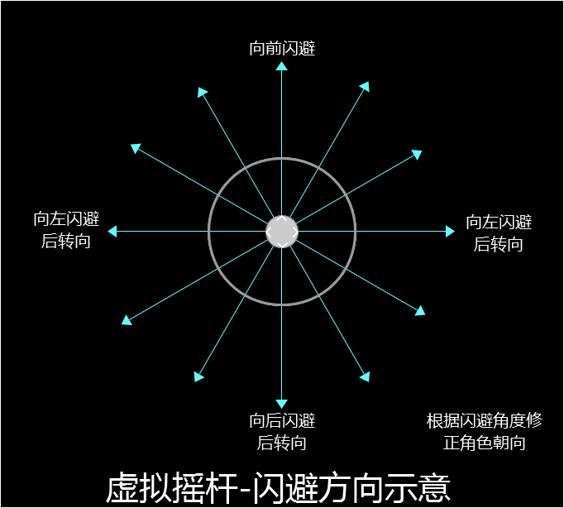

 | 2.2.3 | 闪避类型
 |  | 普通闪避、即时闪避
 |  |  | 普通闪避和即时闪避区别在进行闪避时，是否处于此次攻击的即时闪避范围内和闪避响应时间轴
 |  |  |  | 同时满足两种条件，则为即时闪避
 |  | 两者的差异性如下
 |  |  | 闪避方式 | 操作方式 |  | 触发条件 |  | 动画表现 | 结果
 |  |  | 普通闪避 | 点击或长按【闪避按钮】 |  | 非控制、受击、空中下可任意情况 |  | 进行点到点的位移 执行普通闪避都为空手闪避，如闪避时持有武器，会看见武器瞬移回到背上； | 闪避完成

 |  |  | 即时闪避 |  |  | 非控制、受击、空中下可且面临攻击时 |  | 1.进行点到点的位移 2.在持有武器状态下，持有武器向后闪避 | 闪避完成并激活可释放派生攻击-闪避攻击状态

 |  | 即时闪避
 |  |  | 即时闪避为玩家在敌方快攻击到自己时进行闪避，当闪避时满足了角色处于即时闪避区域范围内、闪避响应区间的范围内，则触发即时闪避
 |  |  |  |  | 即时闪避时闪避方向默认以即时闪避区域的中心点反方向进行闪避
 |  |  | 即时闪避范围：
 |  |  |  | 用于玩家在面对攻击时，在即将被攻击时在有效范围内进行闪避，用以触发【即时闪避】

 |  |  |  | 根据攻击动画（近身攻击、飞行物、爆炸物等）的攻击范围去定义玩家触发【即时闪避】的有效范围，当攻击动画播放至该段时，玩家进行【闪避】，则可满足触发【即时闪避】的条件之一
 |  |  |  | 如图所示
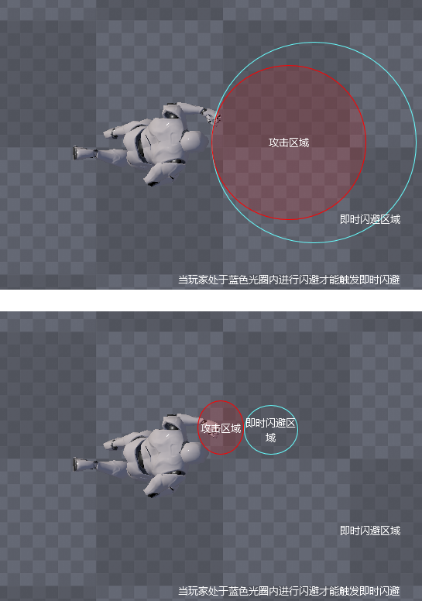

 |  |  |  |  |  |  |  |  | 即时闪避区域可根据攻击区域进行灵活的进行配置

 |  |  |  |  | 即时闪避区域

 |  |  | 即时闪避响应时间轴：
 |  |  |  | 对攻击动画过程中某一段时间轴定义为【即时闪避响应区间】，当动画播放至该段时，玩家可使用【闪避】，达成躲避或达成【即时闪避】的触发条件之一

 |  |  | 闪避响应时间轴：
 |  |  |  | 对角色动作动画过程中某一段时间轴定义为【闪避响应区间】，当动画播放至该段时，玩家可使用【闪避】，用以取消动作后摇或去衔接新的攻击

 | 2.2.4 | 闪避流程图

 | 2.2.5 闪避需要的相关配置说明

 |  |  | 配置名称 |  | 字段名称 |  | 配置项说明 |  |  | 数值区间
 |  |  | 消耗耐力值 |  | Cost_Endurance |  | 每次闪避所需要消耗的耐力值 |  |  | 1~99

 |  |  | 闪避无敌时间 |  | Avoidance_Invincible_Time |  | 角色在闪避时可拥有一段无敌时间 可对角色闪避动画过程中某一段帧数进行定义，在定义的时间内角色处于无敌状态，免疫控制伤害状态 (通用性上，对行为动画赋予属性，在动画时间轴的某段区间播放时处于无敌、霸体等状态)

 |  |  | 闪避响应时间轴 |  | Avoidance_Response_interval |  | 用于角色在执行某个行为（如滑行、后摇较大的攻击、采集等）时，在动画播放到指定时间时可使用【闪避】，用以取消部分行为的后摇或触发【即时闪避】 对动作动画过程中某一段时间轴定义为【闪避响应区间】，当动画播放至该段时，玩家可使用【闪避】，则可立即进行和是哪笔 动作时间轴可定义区间：该攻击动画的整个时间轴的任意一段区域

 |  |  | 即时闪避响应时间轴 |  | Avoidance_Response_interval_Time |  | 用于角色在面对攻击时，在对方攻击动画播放到指定时间前使用【闪避】，达成触发【即时闪避】的条件 对攻击动画过程中某一段时间轴定义为【即时闪避响应区间】，当动画播放至该段时，玩家可使用【闪避】，触发【即时闪避】 动作时间轴可定义区间：攻击动画的整个时间轴的任意一段区间

 |  |  | 即时闪避响应范围 |  | Avoidance_Response_Range |  | 用于玩家在面对攻击时，在即将被攻击时在有效范围内进行闪避，用以触发【即时闪避】 根据攻击动画（近身攻击、飞行物、爆炸物等）的攻击范围去定义玩家触发【即时闪避】的有效范围，当攻击动画播放至该段时，玩家进行【闪避】，则可满足触发【即时闪避】的条件之一 1、可定义范围：根据攻击范围可自主定义玩家有效的即时闪避范围区间 2、定义范围形状可使用胶囊体，参考右图 可以灵活调整位置、大小、角度 之后会随开发进程根据攻击的种类提交新的形状 |  |  | 